FORMATO TIPO INMUEBLES
 |  |  |  |  |  |  |  |  |  |  |  |  |  |  |  |  |  |  | No. DE AVALUO
 |  |  |  |  |  |  |  |  |  |  |  |  |  |  |  |  |  |  | 0 0 1 / 2 0 2 4

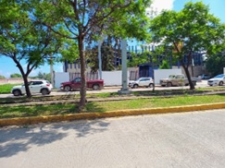
 |  |  |  | A V A L U O P R O Y E C T A D O

 |  |  |  |  |  |  |  | I.- A N T E C E D E N T E S:

S O L I C I T A N T E: |  |  |  |  | XXXXXXXXXXX
V A L U A D O R: |  |  |  |  | XXXXXXXXXXX
P R O F E S I Ó N: |  |  |  |  | A R Q U I T E C T O
E S P E C I A L I D A D: |  |  |  |  | MAESTRIA EN VALUACION
FECHA DE LA INSPECCIÓN: |  |  |  |  | 21 DE OCTUBRE DEL 2024 |  |  |  |  |  |  | V A L O R C O M E R C I A L |  |  |  |  |  | $95,436,000.00
FECHA DEL A V A L Ú O: |  |  |  |  | 21 DE OCTUBRE DEL 2024 |  |  |  |  |  |  | NOVENTA Y CINCO MILLONES CUATROCIENTOS TREINTA Y SEIS MIL PESOS 00/100 M.N.
INMUEBLE QUE SE VALÚA: |  |  |  |  | TORRE COMERCIAL/DEPARTAMENTAL
RÉGIMEN DE PROPIEDAD: |  |  |  |  | PRIVADA INDIVIDUAL
P R O P I E T A R I O: |  |  |  |  | XXXXXXXXXXX |  |  |  |  |  |  |  |  |  |  |  |  | TERRENO |  | 8055.00 |  | M2
L I M I T A N T E S: |  |  |  |  | N I N G U N A
OBJETO DEL AVALÚO: |  |  |  |  | -
PROPÓSITO DEL AVALÚO: |  |  |  |  | -
U B I C A C I Ó N |  |  |  |  | BLVD. LIC. ADOLFO RUIZ CORTINEZ |  |  |  |  |  |  |  |  |  |  | MANZANA: 5 LOTE: 20
DEL INMUEBLE A VALUAR: |  |  |  |  | FRACC. FRANCISCO VILLA |  |  |  |  |  |  |  |  |  |  | MUNICIPIO: |  | AGUASCALIENTES, AGS
E S T A D O: |  |  |  |  | AGUASCALIENTES |  |  |  |  |  |  |  |  |  |  | C. P. |  | 2 0 2 1 8
E S C R I T U R A: |  |  |  |  | -
N O T A R I O. |  |  |  |  | -
N° DE CTA. PREDIAL: |  |  |  |  | -

 |  |  |  |  |  |  |  | II.- CARACTERÍSTICAS URBANAS:

CLASIFICACIÓN DE ZONA: |  |  |  |  | HABITACIONAL / COMERCIAL DE TIPO MEDIO-BAJO
CONSTR. PREDOMINANTES: |  |  |  |  | LOCALES Y CASAS DE UNO Y DOS NIVELES DE SIMILAR PROYECTO

L O T E T I P O: |  |  |  |  | 0.00 M² |  |  | FRENTE: |  |  |  | FONDO:
D E N S I D A D: |  |  |  |  | S E M I D E N S A |  |  |  |  |  |  | NIVEL SOCIOECONÓMICO: |  |  |  | M E D I O - B A J O
CONTAMINACIÓN: |  |  |  |  | MEDIA ALTA, PRODUCIDA POR VEHICULOS AUTOMOTORES
USO DE SUELO: |  |  |  |  | HABITACIONAL / COMERCIAL

INDICE DE SATURACION: |  |  |  |  | 90 | %
VÍAS DE ACCESO AL INMUEBLE: |  |  |  |  | 1 | AV. AGUASCALIENTES PTE
 |  |  |  |  |  | IMPORTANCIA |  |  | VIALIDAD TERCIARIA |  |  |  | PROXIMIDAD |  | 600 MTS. |  | FLUJO VEHICULAR |  |  | ALTO
 |  |  |  |  | 2 | BLVD JUAN PABLO II
 |  |  |  |  |  | IMPORTANCIA |  |  | VIALIDAD SECUNDARIA |  |  |  | PROXIMIDAD |  | 250 MTS. |  | FLUJO VEHICULAR |  |  | MEDIO
 |  |  |  |  | 3 | BLVD. LIC. ADOLFO RUIZ CORTINEZ
 |  |  |  |  |  | IMPORTANCIA |  |  | VIALIDAD LOCAL |  |  |  | PROXIMIDAD |  | 0 MTS. |  | FLUJO VEHICULAR |  |  | MEDIO

SERVICIOS PÚBLICOS: |  |  |  |  | D E S C R I P C I Ó N: |  |  |  |  |  |  |  |  |  |  |  |  |  |  |  | %
1 | PAVIMENTO: |  |  |  | DE CONCRETO HIDRAULICO |  |  |  |  |  |  |  |  |  |  |  |  |  |  |  | 70%
2 | BANQUETAS: |  |  |  | DE CONCRETO HIDRAULICO |  |  |  |  |  |  |  |  |  |  |  |  |  |  |  | 100% |  | 100
3 | GUARNICIONES: |  |  |  | DE CONCRETO HIDRAULICO |  |  |  |  |  |  |  |  |  |  |  |  |  |  |  | 100% |  | 100
4 | AGUA POTABLE: |  |  |  | CON RED MUNICIPAL, CON CONEXIÓN AL PREDIO |  |  |  |  |  |  |  |  |  |  |  |  |  |  |  | 100% |  | 100
5 | DRENAJE: |  |  |  | CON SERVICIO CONECTADO AL PREDIO |  |  |  |  |  |  |  |  |  |  |  |  |  |  |  | 100% |  | 100
6 | ENERGÍA ELÉCTRICA: |  |  |  | POSTERIA E INSTALACIONES SUBTERRANEAS |  |  |  |  |  |  |  |  |  |  |  |  |  |  |  | 0%
7 | ALUMBRADO PÚBLICO: |  |  |  | CON POSTERIA METALICA |  |  |  |  |  |  |  |  |  |  |  |  |  |  |  | 100%
8 | TELÉFONO-CABLE: |  |  |  | SUBTERRANEA |  |  |  |  |  |  |  |  |  |  |  |  |  |  |  | 0%
9 | RECOLECCIÓN BASURA: |  |  |  | EN CONTENEDORES |  |  |  |  |  |  |  |  |  |  |  |  |  |  |  | 100%
10 | VIGILANCIA: |  |  |  | MUNICIPAL |  |  |  |  |  |  |  |  |  |  |  |  |  |  |  | 100%
11 | TRANSPORTE PÚBLICO: |  |  |  | URBANO SOBRE VIALIDAD PRINCIPAL |  |  |  |  |  |  |  |  |  |  |  |  |  |  |  | 100%

EQUIPAMIENTO URBANO |  |  |  |  | 1 | ZONA COMERCIAL (LOCALES) |  |  |  |  | A MENOS DE 50 MTS |  |  | 4 | SERVICIOS DE SALUD |  |  | A MENOS DE 500 MTS
CON DISTANCIAS |  |  |  |  | 2 | ESCUELA PRIMARIA |  |  |  |  | A MENOS DE 200 MTS |  |  | 5 | PARQUES Y JARDINES |  |  | A MENOS DE 500 MTS
AL INMUEBLE VALUADO: |  |  |  |  | 3 | ESCUELA SECUNDARIA Y EDUC MEDIA |  |  |  |  | A MAS DE 2500 MTS |  |  | 6 | IGLESIA |  |  | A MENOS DE 500 MTS

 |  |  |  |  |  |  |  | III.- T E R R E N O

 | GEORREFERENCIA
 | LATITUD: 776464.90 |  |  |  | LONGITUD: 2421137.54 |  |  |  |  | ALTITUD: 1 8 5 2 MSNM |  |  |  |  |  |  |  | N O R T E

 | 102° 19' 28.7" W |  |  |  | 21° 52' 21.46" N

 | MICROLOCALIZACION |  |  |  |  |  |  |  |  |  |  | MACROLOCALIZACION
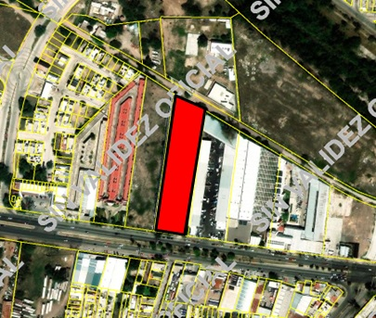
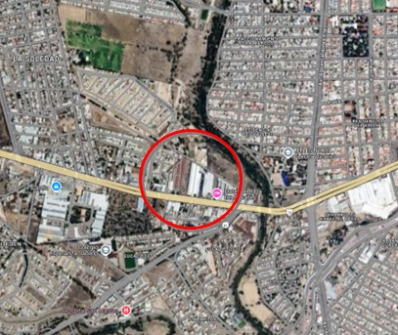

JUAN ESCUTIA

JESUS GARCIA
INDEPENDENCIA

N O C H E S T L I

TRAMO DE CALLE, CALLES TRANSVERSALES, LIMÍTROFES Y ORIENTACIÓN
NOMBRE DE LA VIALIDAD: |  |  |  |  | BLVD. LIC. ADOLFO RUIZ CORTINEZ
EN LA ACERA: |  |  |  |  | SUR
ENTRE LAS VIALIDADES: |  |  |  |  | AL NORTE |  | LIMITE DEL FRACCIONAMIENTO |  |  |  |  | AL ORIENTE |  | LIMITE DEL FRACCIONAMIENTO
 |  |  |  |  | AL S U R |  | BLVD. ADOLFO RUIZ CORTINEZ |  |  |  |  | AL PONIENTE |  | CTO LA ESTANCIA
UBICACIÓN DEL TERRENO: |  |  |  |  | INTERMEDIO
DISTANCIA A LA ESQUINA: |  |  |  |  | 8.00 MTS.

MEDIDAS Y COLINDANCIAS: |  |  |  |  | LAS QUE MENCIONA LA E S C R I T U R A
AL NORESTE: |  |  |  |  | 0.00 M. |  |  | LINDA |  | CON | -
AL SURESTE: |  |  |  |  | 0.00 M. |  |  | LINDA |  | CON | -
AL SUROESTE: |  |  |  |  | 0.00 M. |  |  | LINDA |  | CON | -
AL NOROESTE: |  |  |  |  | 0.00 M. |  |  | LINDA |  | CON | -

COLINDANCIAS NOTABLES:

ÁREA TOTAL: |  |  |  |  | 8,055.00 |  |  | M2. | INTERMEDIO

FUENTE DE INFORMACIÓN: |  |  |  |  | SACADAS DE VISOR CARTOGRAFICO DEL ESTADO DE AGUASCALIENTES (VICEA)

CONFIGURACIÓN: |  |  |  |  | FORMA: | LIGERAMENTE IRREGULAR |  |  |  |  |  | NÚMERO DE FRENTES: |  |  |  | UNO, A LA CALLE DE SU UBICACIÓN

TOPOGRAFÍA: |  |  |  |  | PLANO

CARACTERÍSTICAS |  |  |  |  | QUE AMERITAN EL VALOR: |  |  |  |  | NINGUNO
PANORÁMICAS: |  |  |  |  | QUE DEMERITAN EL VALOR: |  |  |  |  | NINGUNO

DENSIDAD PERMITIDA: |  |  |  |  | 100 A 200 HAB/HA
FUENTE DE INFORMACIÓN: |  |  |  |  | PLAN DE DESARROLLO URBANO DEL MUNICIPIO

INTENSIDAD PERMITIDA: |  |  |  |  | COEF. DE OCUP. 0.80, COEF. INTENS. 3.0
FUENTE DE INFORMACIÓN: |  |  |  |  | PLAN DE DESARROLLO URBANO DEL MUNICIPIO

SERVIDUMBRES: |  |  |  |  | NO HAY
FUENTE DOCUMENTAL: |  |  |  |  | PLAN DE DESARROLLO URBANO DEL MUNICIPIO

RESTRICCIONES Y/O |  |  |  |  | LAS DE LA ZONA
FUENTE DOCUMENTAL: |  |  |  |  | PLAN DE DESARROLLO URBANO DEL MUNICIPIO

CONSIDERACIONES |  |  |  |  | -
ADICIONALES:

 |  |  |  |  |  |  | IV.- DESCRIPCIÓN GENERAL DEL INMUEBLE:

U S O A C T U A L: |  |  |  |  | HABITACIONAL / COMERCIAL
D E S C R I P C I Ó N: |  |  |  |  | NAVE INDUSTRIAL, OFICINAS, CASETA DE VIGILANCIA, PATIO DE MANIOBRAS

 |  |  |  |  |  |  | V.- CONSIDERACIONES PREVIAS AL AVALÚO:

 | 1.- VALORES UNITARIOS, FUENTES DE CONSULTA, INVESTIGACIÓN DE MERCADO Y CRITERIO DE VALUACIÓN.
 | 2.- SE TOMO EN CONSIDERACIÓN EL E S T A D O DE CONSERVACIÓN EN QUE SE ENCUENTRA, UBICACIÓN, FRENTE Y TIPO DE INMUEBLE.
 | 3.- SE CONTO CON FUENTES DOCUMENTALES COMO: ESCRITURA, PREDIAL Y SE REALIZO INSPECCION FISICA

 |  |  |  |  |  |  | VI. VALOR FÍSICO O DIRECTO

A) DEL TERRENO:
LOTE TIPO: |  |  |  |  | 0.00 M² |  |  |  | FRENTE: |  |  |  |  | FONDO:
INVESTIGACIÓN MERCADO: |  |  |  |  | $4,000.00/M²
VALOR DE CALLE O ZONA: |  |  |  |  | $4,000.00/M²

FACTOR DE EFICIENCIA |  |  |  |  | F. INTERCIUDAD |  |  |  |  | F. SISMICIDAD |  |  |  |  | F. ECONOMIA ESCALA |  |  |  |  | F. RESULTANTE
DEL TERRENO |  |  |  |  | 1.000 |  |  |  |  | 1.000 |  |  |  |  | 1.000 |  |  |  |  | 1.000

FRACCIÓN |  |  |  | SUPERFICIE |  |  | VALOR DE |  |  | FACTOR |  | M O T I V O |  |  | VALOR |  |  | INDIVISO |  | VALOR PARCIAL
 |  |  |  |  |  |  | INVESTIGACIÓN |  |  |  |  |  |  |  | UNITARIO
1 | ÚNICA |  |  | 8,055.00 M² |  |  | $4,000.00/M² |  |  | 1.00 |  | NINGUNO |  |  | $4,000.00/M² |  |  | 100.00 |  | $32,220,000.00

SUPERFICIE TOTAL = |  |  |  | 8,055.00 M² |  |  |  |  |  |  |  |  | VALOR DEL TERRENO = |  |  |  |  |  |  | $32,220,000.00
 |  |  |  |  |  |  |  |  |  |  |  |  | VALOR UNITARIO MEDIO DEL TERRENO = |  |  |  |  |  |  | $4,000.00/M²

FACTOR DE EFICIENCIA |  |  |  |  | F. INTERCIUDAD |  |  |  |  | F. SISMICIDAD |  |  |  |  | F. ECONOMIA ESCALA |  |  |  |  | F. RESULTANTE
DE LAS CONSTRUCCIONES |  |  |  |  | 0.897 |  |  |  |  | 0.980 |  |  |  |  | 1.125 |  |  |  |  | 0.989

B) DE LAS CONSTRUCCIONES:
D E S C R I P C I Ó N |  |  |  |  | CANTIDAD |  | VALOR UNITARIO |  |  | FACTOR |  | M O T I V O |  |  | VALOR UNITARIO |  |  | OTRO |  | VALOR PARCIAL |  |  | 4096
 |  |  |  |  |  |  | DE REPOSICIÓN |  |  |  |  |  |  |  | NETO DE |  |  |  |  |  |  |  | 0.964
 |  |  |  |  |  |  | NUEVO (V.R.N.) |  |  |  |  |  |  |  | REPOSICIÓN (V.N.R.) |  |  |  |  |  |  |  | 3948.544
BASCULA INDUSTRIAL |  |  |  |  | 1.00 | PZA | $2,000,000.00/M² |  |  | 1.00 |  | EDAD Y EDO. DE CONSERVACION |  |  | $2,000,000.00/M² |  |  | 100.00 |  | $2,000,000.00 |  |  | 3200
OFICINAS |  |  |  |  | 150.00 | M2 | $12,535.43/M² |  |  | 0.99 |  |  |  |  | $12,396.82/M² |  |  | 100.00 |  | $1,859,522.92
NAVE INDUSTRIAL |  |  |  |  | 6975.94 | M2 | $10,743.55/M² |  |  | 0.77 |  |  |  |  | $8,263.70/M² |  |  | 100.00 |  | $57,647,053.96
CASETA DE VIGILANCIA |  |  |  |  | 10.00 | M2 | $20,000.00/M² |  |  | 0.99 |  |  |  |  | $19,778.85/M² |  |  | 100.00 |  | $197,788.50
BARDAS |  |  |  |  | 75.00 | ML | $1,836.08/M² |  |  | 0.99 |  |  |  |  | $1,815.78/M² |  |  | 100.00 |  | $136,183.32
PATIO DE MANIOBRAS |  |  |  |  | 908.31 | M2 | $1,594.03/M² |  |  | 0.77 |  |  |  |  | $1,226.09/M² |  |  | 100.00 |  | $1,113,671.63
SUBESTACION |  |  |  |  | 1.00 | PZA | $298,073.45/M² |  |  | 0.88 |  |  |  |  | $262,024.45/M² |  |  | 100.00 |  | $262,024.45 |  |  | 0.964
 |  |  |  |  |  |  |  |  |  |  |  |  |  |  |  |  |  |  |  |  |  |  | 3084.8
SUPERFICIE TOTAL = |  |  |  |  |  |  |  |  |  |  |  |  | VALOR DE LAS CONSTRUCCIONES = |  |  |  |  |  |  | $63,216,244.78
 |  |  |  |  |  |  |  |  |  |  |  | PORCENTAJE QUE REPRESENTA DEL TOTAL = |  |  |  |  |  |  |  | 66.24%

 |  |  |  |  |  |  |  |  |  |  |  |  | VALOR FÍSICO O DIRECTO (A) + (B) = |  |  |  |  |  |  | $95,436,244.78

 |  |  |  |  |  |  | VII. R E S U M E N

 |  |  |  |  |  |  |  |  |  |  |  |  |  |  |  |  |  |  |  |  |  |  |  | #DIV/0!
 |  |  |  |  |  |  |  |  |  |  |  |  |  |  |  |  |  | VALOR FÍSICO O DIRECTO: | $95,436,244.78 |  |  |  |  | #REF!

 |  |  |  |  |  |  | VIII. CONSIDERACIONES PREVIAS A LA CONCLUSIÓN

 | FACTORES O CONDICIONES PARTICULARES QUE INFLUYERON SIGNIFICATIVAMENTE EN LA ESTIMACIÓN DEL VALOR CONCLUIDO:

 | EL VALOR FINAL ES EN BASE A LAS CONDICIONES DE LA ZONA, PROYECTO, TIPOS CONSTRUCTIVOS, CALIDAD DE LOS MATS.

 | SE ESTIMA EL VALOR FÍSICO O DE REPOSICIÓN DEL INMUEBLE, FUNDADO EN ANÁLISIS DE COSTOS Y PRESUPUESTOS
 | ACTUALIZADOS DE CONSTRUCCIONES ESPECIALES Y SIMILARES A LAS ESPECIFICADAS DEL INMUEBLE QUE SE ANALIZA

 |  |  |  |  |  |  | IX. DECLARACIONES (EN SU CASO)

NO TENGO INTERES O RELACION PERSONAL CON LOS PROPIETARIOS DEL INMUEBLE OBJETO DEL PRESENTE AVALUO
NO SE VERIFICARON GRAVAMENES DE LA PRESENTE P ROPIEDAD DADO QUE N O ES MOTIVO D EL AVALUO.

 |  |  |  |  |  |  | X. C O N C L U S I Ó N

 |  |  |  |  |  |  |  |  |  |  |  |  |  |  |  |  |  |  |  |  |  |  | $95,436,000.00
 |  |  |  |  |  |  |  |  |  |  | CONSIDERAMOS QUE EL VALOR COMERCIAL DEL INMUEBLE AL DÍA: | 21 DE OCTUBRE DEL 2024 |  |  |  |  | ES DE: |  | $95,436,000.00 |  |  |  | 0.00 M²
 |  |  |  |  |  |  |  |  |  |  |  |  |  |  |  |  |  |  |  |  |  |  | #DIV/0!
 |  |  | NOVENTA Y CINCO MILLONES CUATROCIENTOS TREINTA Y SEIS MIL PESOS 00/100 M.N. |  |  |  |  |  |  |  |  |  |  |  |  |  |  |  |  |  |  |  | 0.00 M²
 |  |  |  |  |  |  |  |  |  |  |  |  |  |  |  |  |  |  |  |  |  |  | $4,500.00

 |  |  |  |  |  |  | V A L U A D O R

 |  |  |  |  |  |  |  | M. en V. ARQ. XXXXXXXXXX

CED. PROFESIONAL

CED. PROFESIONAL
VALUADOR ADSCRITO AL PADRON DE VALUADORES DEL EDO. DE AGS Y A LA SHF

 |  |  |  |  |  |  |  | XI. CROQUIS

 |  |  |  |  |  |  |  | XII. REPORTE FOTOGRÁFICO
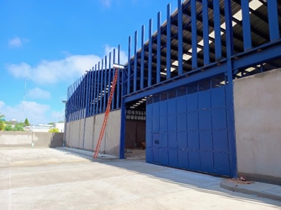
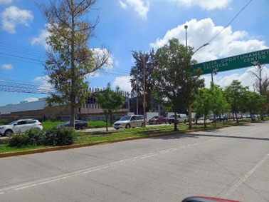

 |  | ACCESO NAVE |  |  |  |  |  |  |  |  |  | VIALIDAD DE UBICACIÓN

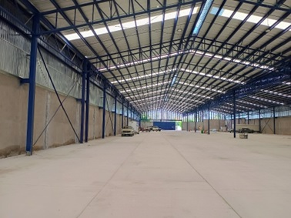
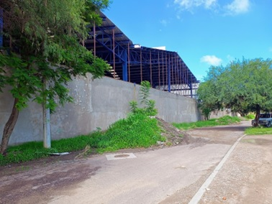

 |  | INTERIOR NAVE |  |  |  |  |  |  |  |  |  | FACHADA POSTERIOR

